表紙
令和４年３月修正版

 | 青 森 県 の 推 計 人 口

 | （令和３年１２月１日 現在）

 | 県人口 １，２１９，２１９人 （対前月 １，０９６人減少）
 | 自然動態 １，０６６人減少 （出生者数 ５１５人、死亡者数 １，５８１人）
 | 社会動態 ３０人減少 （転入者数 １，０３８人、転出者数 １，０６８人）

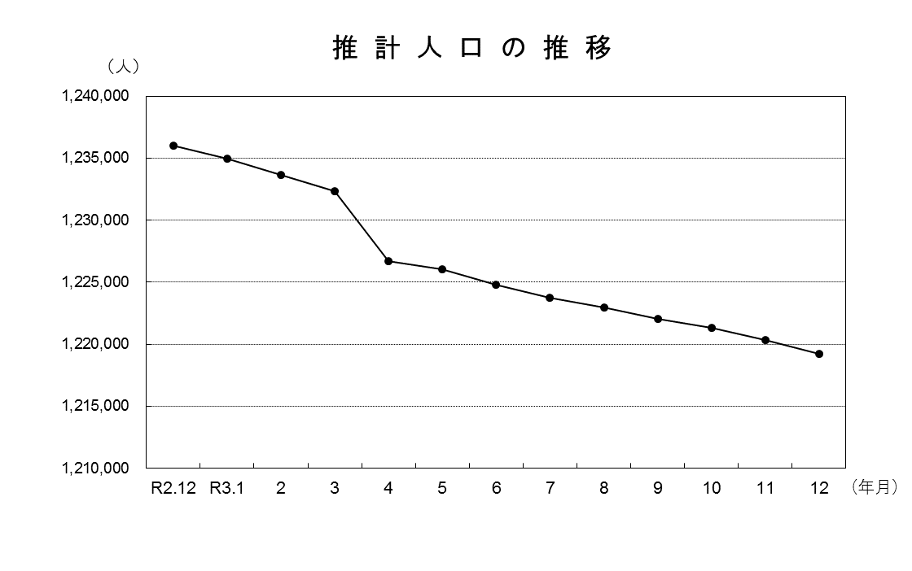

青森県企画政策部統計分析課

